背包系统
背包系统

1、系统概述
 | 玩家可以在背包系统中，查看自己所拥有的所有资源，并使用部分道具+查看道具的具体信息
 | 该系统为常驻系统，上线时则一直常驻

2、城建系统

 | 2.1 入口：
 |  | ※ 玩家点击主界面中的背包按钮，即可打开背包系统界面：
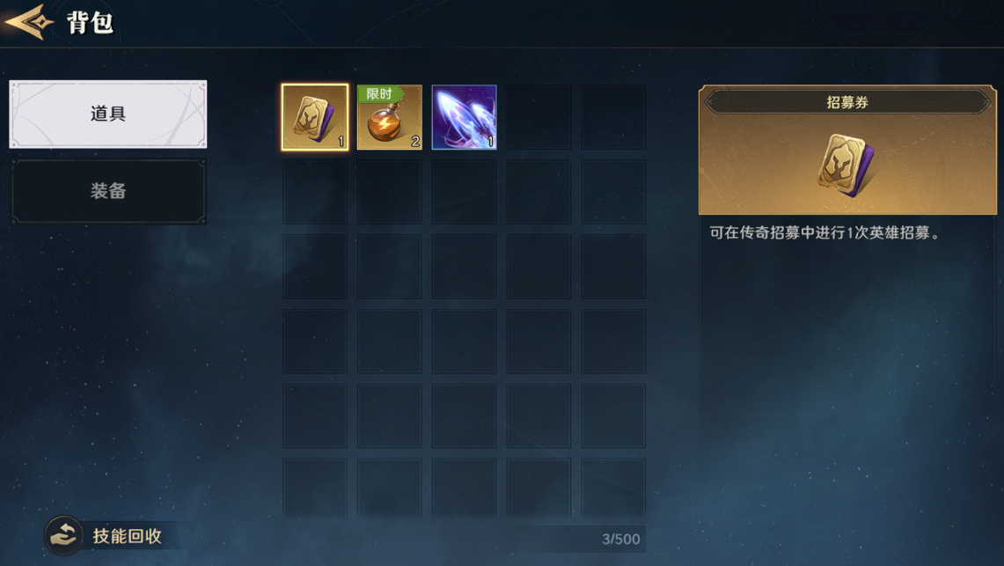

 |  |  |  |  | →→→→→
 |  |  |  |  | 点击后跳转

 |  | 主界面的按钮顺序以及排版，后续会整体迭代一版，目前版本先直接放在右下方替换城建按钮

 |  | ※ 如上图所示，玩家身上的所有资源（包括充值的代币等），基本都会显示在这个界面中，方便玩家进行查看
 |  | ※ 背包系统共有 道具、装备、打造材料、将魂 4个界面，下面会对每个单独界面进行详细说明

 | 2.2 道具界面：
 |  | ※ 道具分页中，会列出玩家所拥有的所有可以使用的杂项道具，例如资源箱子，头像框等等，但是会筛选掉和装备相关的道具，因为和装备相关的道具，统一会汇总到打造材料分页，如下图所示：
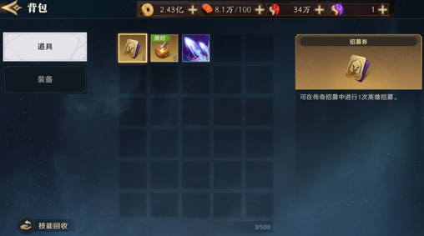

 |  | ※ 界面元素说明：
 |  |  | 1.需要留出对应区域显示玩家身上的游戏代币（一级代币、二级代币等），预留出3个位置

 |  |  | 2.道具需要明确对应的规范设计，其中：
 |  |  |  | 1）道具共有4个稀有度、分别为蓝、紫、金、红

 |  |  |  | 2）每个道具图标可以显示出 道具的数量、状态，GUI设计时需要注意，状态例如：限时、自选等，用字条的形式表现：

 |  |  |  | 3）右侧是对这个道具的详细说明，分别为稀有度底板、图标、名称、数量、详细说明、获得途径 几个内容构成
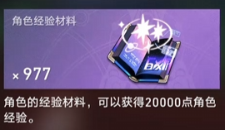

 |  |  |  |  | ※ 其中，详细说明需要支持配置 字体颜色
 |  |  |  |  | ※ 部分道具不需要有获得途径栏的显示，通过配表来控制
 |  |  |  |  | ※ 获取途径列表支持滑动，单个道具可以有多个获取途径
 |  |  |  |  | ※ 玩家点击获取途径下的路径，直接跳转到对应功能界面（等后续功能都开发完善时，统一加各种跳转逻辑）
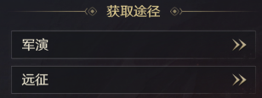
 |  |  |  |  | ※ 最下方为 “ 使用 ” 按钮，不同种类道具点击使用后的效果也不同，后续会不断在道具使用效果列表中进行添加和维护

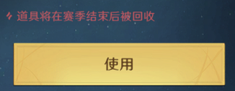

 | 2.3 装备界面：
 |  | ※ 详情见装备系统中的装备分页，装备系统产出具体设计文档后会复制粘贴回来

 | 2.4 打造材料
 |  | ※ 详情见装备系统中的打造材料分页，装备系统产出具体设计文档后会复制粘贴回来

 | 2.5 将魂界面
 |  | ※ 点击背包界面中的 将魂 按钮，会跳转到将魂分页，将魂分页中会显示出玩家目前的所有 武将将魂，玩家可以在这里进行将魂的升阶操作，如下图：
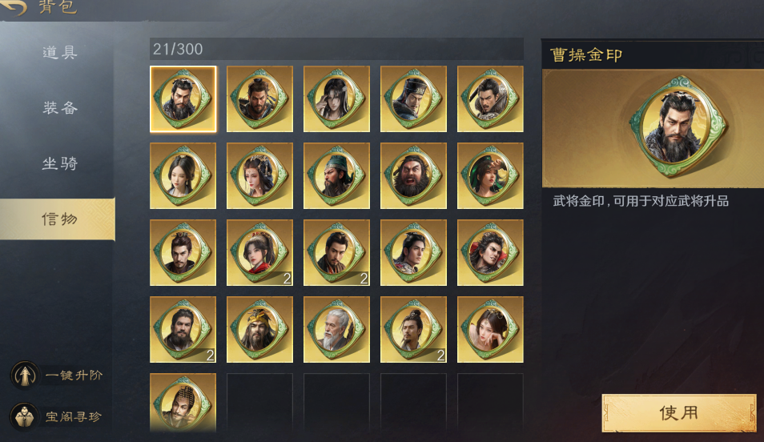

 |  | ※ 界面元素说明：
 |  |  | 1）道具的描述分区 和 使用按钮、与道具界面中的布局基本一致
 |  |  | 2）除此之外，左下角会预留出大概2个交互按钮的空间，分别是 批量进阶 和 XX商店 2个按钮，会在下方进行说明
 |  |  | 3）玩家在该界面可以使用将魂道具进行武将的进阶、将魂的分解、批量分解将魂，同时还能跳转到 将星阁
 |  |  | 4）接下来会一一对功能进行说明

 |  | 2.5.1 使用将魂进阶武将
 |  |  | 玩家可以在该界面，点击使用按钮，消耗将魂进阶武将，点击使用，弹出武将进阶界面：
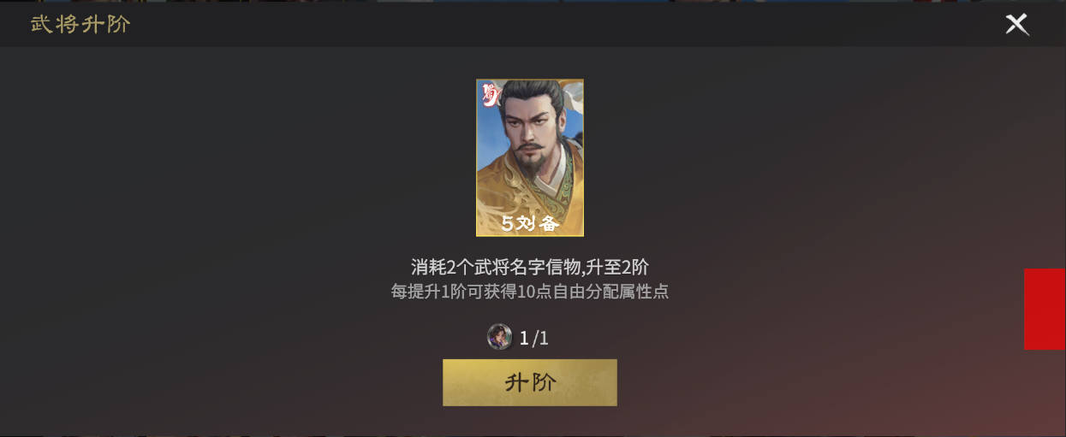

 |  |  | ※ 不同品阶需要消耗的道具数量是不同的，需要支持配置
 |  |  | ※ 当单个武将的将魂数量满足下次进阶时，他的将魂图标会有特殊表现，如下图：

 |  | 2.5.2 将魂的分解
 |  |  | 当单个武将已经进阶到满级时，对应将魂的使用按钮会变成分解，点击分解按钮即可节分该将魂，分解后获得一定的英魄符，不同稀有度的将魂对应的获得的英魂符数量也不同
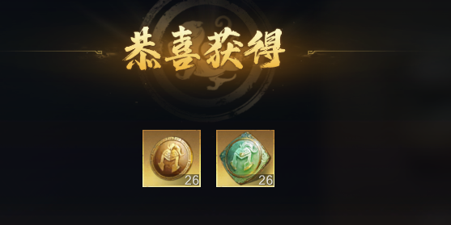

本页到此结束

 |  | 2.5.3 批量分解
 |  |  | 玩家可以通过点击一键分解按钮，快速将多出来的将魂全部分解，点击批量分解按钮后，表现图下图：
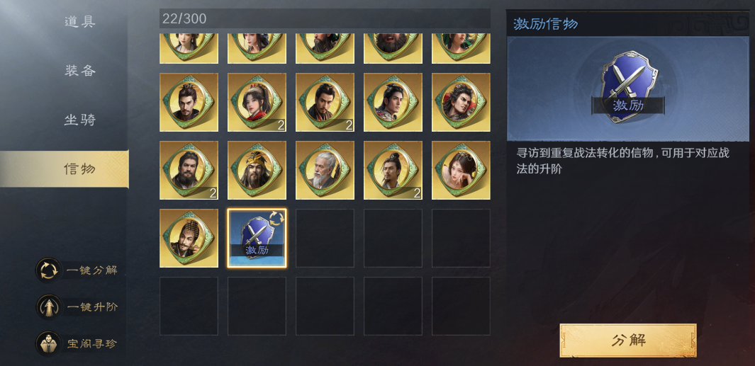
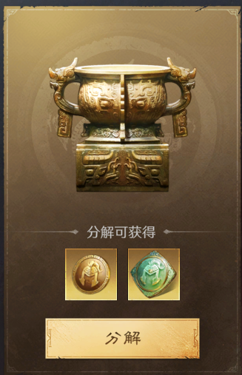

本页到此结束
 |  |  | ※ 界面元素说明：
 |  |  |  | 1）可以被分解的将魂会自动被选中
 |  |  |  | 2）右方直接显示出分解后可以获得的代币数量
 |  |  |  | 3）点击分解后，完成批量分解，弹出获得弹窗：

3、开关需求
 | 本功能不需要做开关。

本页到此结束

道具使用效果
道具使用效果

1、系统概述
 | 不同的道具，在背包系统中，点击使用时，会有对应不同的效果，后续根据不同的效果，在这个列表中进行持续的更新和维护

2、具体效果（举例）

 | 道具名称 |  | 具体作用 | 点击使用后的表现 | 跳转界面截图
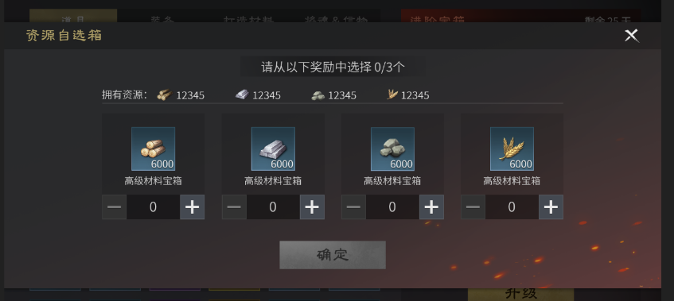

 | 资源宝箱 | 使用后可以选择获得四种基础资源种的一种 |  |  | 无需跳转，直接打开选择界面

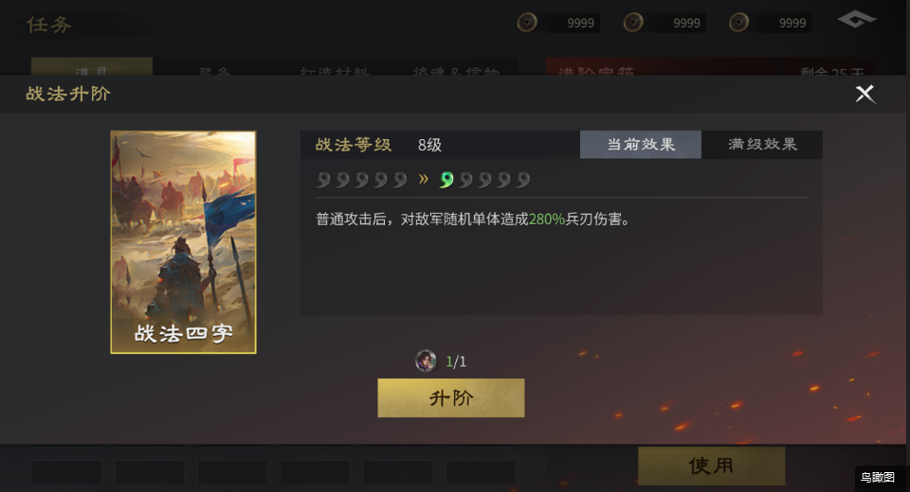

 | 战法信物 | 使用后可以对对应战法进行升阶 |  |  | 无需跳转，直接打开选择界面

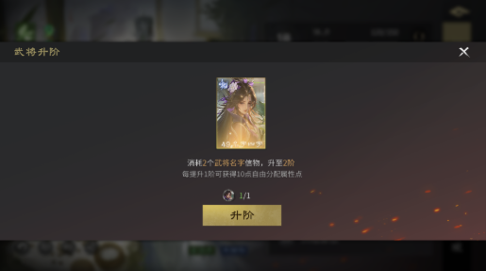

 | 武将将魂 | 使用后可以对武将进行升阶 |  |  | 无需跳转，直接打开选择界面

